شپنا
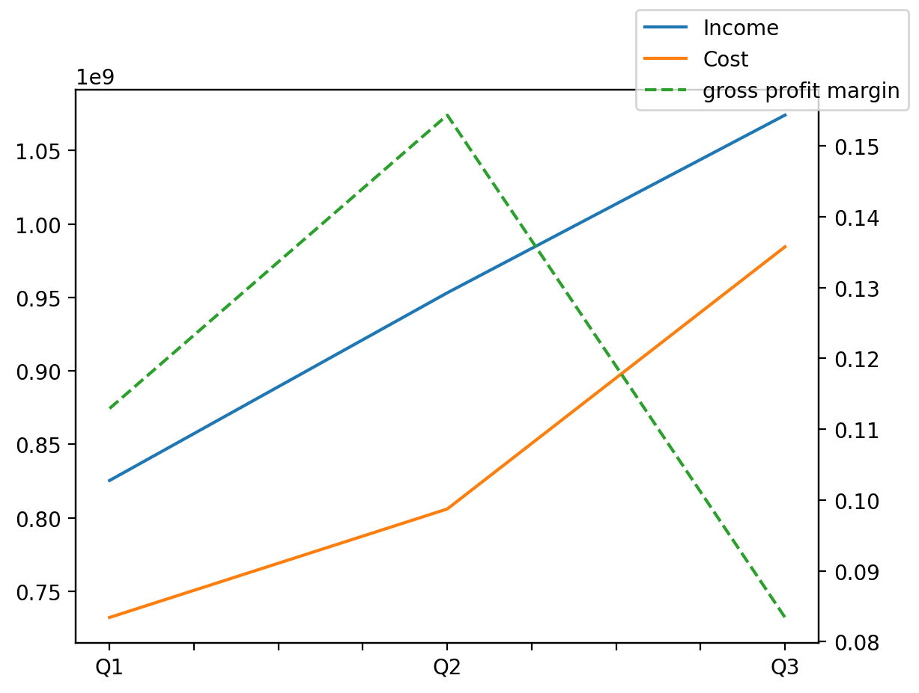
140214011401 | Q1 | Q2 | Q3 | Y | Q4 | Q2 / Q1 | Q3 / Q2
درآمد های عملیاتی | 825401161 | 953136791 | 1074068981 |  |  | 0.15475581576 | 0.12687810516
بهای تمام شده | -732193636 | -806027575 | -984461555 |  |  | 0.10083936184 | 0.22137453548
سود(زیان)ناخالص | 93207525 | 147109216 | 89607426 |  |  | 0.57829763208 | -0.39087823023
هزینه های عمومی اداری فروش | -9796444 | -15335655 | -17015667 |  |  | 0.56543078284 | 0.10954941279
سود(زیان)عملیاتی | 83411081 | 181720222 | 100830342 |  |  | 1.1786100818 | -0.44513416894
سایر درآمدهای غیر عملیاتی | 8328874 | 6703565 | 11133989 |  |  | -0.19514150412 | 0.66090565244
سود(زیان)خالص | 75947853 | 158141718 | 84458792 |  |  | 1.0822407975 | -0.46592971755
مواد مستقیم مصرفی | 711310682 | 816159542 | 992312348 |  |  | 0.14740234141 | 0.21583133804
سربارتوليد | 10484154 | 27036458 | 24970413 |  |  | 1.5787925282 | -0.076416999594

